Sheet1
 |  |  |  |  |  | 0.14 |  | 0.0014
Angle (deg) | Angle (rad) | cos | sin | Ux | Uy | Cl | Cd | Cl | Cd | Cl / Cd | U
0 | 0 | 1 | 0 | 45 | 0 | 1.07E-04 | 1.82E-02 | 0.0001426268 | 0.009832604 | 0.014505496204 | 45
1 | 0.01745329252 | 0.99984769516 | 0.017452406437 | 44.993146282 | 0.78535828968
2 | 0.03490658504 | 0.99939082702 | 0.034899496703 | 44.972587216 | 1.5704773516 | 2.06E-01 | 1.93E-02 | 0.2169471 | 0.0101053 | 21.468645166
3 | 0.05235987756 | 0.99862953475 | 0.052335956243 | 44.938329064 | 2.3551180309
4 | 0.06981317008 | 0.99756405026 | 0.069756473744 | 44.890382262 | 3.1390413185 | 4.08E-01 | 2.28E-02 | 0.4321601 | 0.0109354 | 39.51936829
5 | 0.0872664626 | 0.99619469809 | 0.087155742748 | 44.828761414 | 3.9220084236
6 | 0.10471975512 | 0.99452189537 | 0.10452846327 | 44.753485292 | 4.703780847 | 6.03E-01 | 2.86E-02 | 0.6440059 | 0.01238832 | 51.984926124
7 | 0.12217304764 | 0.99254615164 | 0.12186934341 | 44.664576824 | 5.4841204532
8 | 0.13962634016 | 0.99026806874 | 0.13917310096 | 44.562063093 | 6.2627895432 | 7.85E-01 | 3.69E-02 | 0.8503057 | 0.01455306 | 58.427966352
9 | 0.15707963268 | 0.9876883406 | 0.15643446504 | 44.445975327 | 7.0395509268
10 | 0.1745329252 | 0.98480775301 | 0.17364817767 | 44.316348886 | 7.814167995 | 9.51E-01 | 4.83E-02 | 1.047405 | 0.01762292 | 59.434248127
11 | 0.19198621772 | 0.98162718345 | 0.19080899538 | 44.173223255 | 8.5864047919
12 | 0.20943951024 | 0.97814760073 | 0.20791169082 | 44.016642033 | 9.3560260868 | 1.09E+00 | 6.18E-02 | 1.230677 | 0.02196538 | 56.028031384
13 | 0.22689280276 | 0.97437006479 | 0.22495105434 | 43.846652915 | 10.122797445
14 | 0.24434609528 | 0.97029572628 | 0.2419218956 | 43.663307682 | 10.886485302 | 1.20E+00 | 7.98E-02 | 1.388447 | 0.02839468 | 48.898138665
15 | 0.2617993878 | 0.96592582629 | 0.2588190451 | 43.466662183 | 11.64685703
16 | 0.27925268032 |  | 0.27563735582 | 0 | 12.403681012 | 1.23E+00 | 1.06E-01 | 1.495528 | 0.03960421 | 37.761844006
17 | 0.29670597284 |  | 0.29237170472 | 0 | 13.156726713
18 | 0.31415926536 |  | 0.30901699437 | 0 | 13.905764747 | 1.10E+00 | 1.55E-01 | 1.342917 | 0.08461193 | 15.871485262
19 | 0.33161255788 |  | 0.32556815446 | 0 | 14.650566951
20 | 0.3490658504 |  | 0.34202014333 | 0 | 15.39090645 | 9.59E-01 | 2.23E-01 | 0.8762903 | 0.2270983 | 3.8586387481

 | Cl-Foam |  | Cl-Abbott
0 | 0.0001426268 | -0.045928679975 | -0.0049572876555
1 |  | 3.0210684725 | 0.30739314537
2 | 0.2169471 | 4.9890231488 | 0.52055651455
3 |  | 6.7729385208 | 0.74357249296
4 | 0.4321601 | 8.9249325012 | 0.94688325292
5 |  | 10.299222473 | 1.0560262028
6 | 0.6440059 | 11.947461603 | 1.2147007185
7 |  | 13.916552324 | 1.3932353679
8 | 0.8503057 | 15.382375072 | 1.5122928931
9 |  | 16.948656664 | 1.3691821951
10 | 1.047405 | 18.241475973 | 1.1616990513
11 |  | 19.996665634 | 0.86032694492
12 | 1.230677
13
14 | 1.388447
15
16 | 1.495528
17
18 | 1.342917
19
20 | 0.8762903
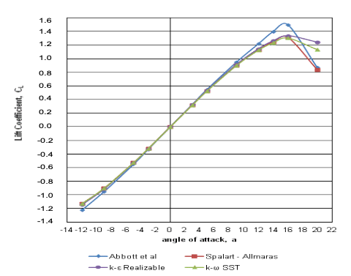
Abbott
Angle (deg) | Cl
-0.045928679975 | -0.0049572876555
3.0210684725 | 0.30739314537
4.9890231488 | 0.52055651455
6.7729385208 | 0.74357249296
8.9249325012 | 0.94688325292
10.299222473 | 1.0560262028
11.947461603 | 1.2147007185
13.916552324 | 1.3932353679
15.382375072 | 1.5122928931
16.948656664 | 1.3691821951
18.241475973 | 1.1616990513
19.996665634 | 0.86032694492

 | Cd-foam |  | Cd-abbott |  | Cd-spalart
0 | 0.009832604 | -0.056380510441 | 0.00645 | -0.014385150812 | 0.0093
1 |  | 3.0523201856 | 0.006675 | 3.0011600928 | 0.00975
2 | 0.0101053 | 5.0466357309 | 0.00735 | 4.9019721578 | 0.010875
3 |  | 8.9861948956 | 0.010425 | 8.9802784223 | 0.01425
4 | 0.0109354 | 11.993735499 | 0.01605 | 11.989095128 | 0.01905
5 |  | 13.982830626 | 0.0201 | 13.930394432 | 0.024
6 | 0.01238832 | 15.968097448 | 0.026625 | 15.913225058 | 0.0321
7
8 | 0.01455306
9
10 | 0.01762292
11
12 | 0.02196538
13
14 | 0.02839468
15
16 | 0.03960421
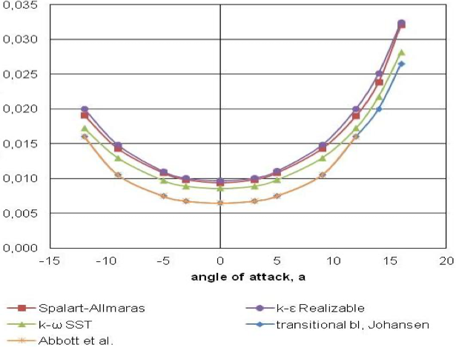
Abbott
Angle (deg) | Cd
-0.056380510441 | 0.00645
3.0523201856 | 0.006675
5.0466357309 | 0.00735
8.9861948956 | 0.010425
11.993735499 | 0.01605
13.982830626 | 0.0201
15.968097448 | 0.026625

Spalart
Angle (deg) | Cd
-0.014385150812 | 0.0093
3.0011600928 | 0.00975
4.9019721578 | 0.010875
8.9802784223 | 0.01425
11.989095128 | 0.01905
13.930394432 | 0.024
15.913225058 | 0.0321

